戸建用（ひな形）
中古戸建 GS-11A
東近江市僧坊町
 |  |  |  |  | 元料理旅館の中古戸建です |  |  |  |  | 間取り
 |  |  |  |  |  |  |  |  |  | １４K
 |  |  |  |  | 厨房が広く、飲食店にもおススメです

所在地 |  | 東近江市僧坊町 |  |  |  |  | 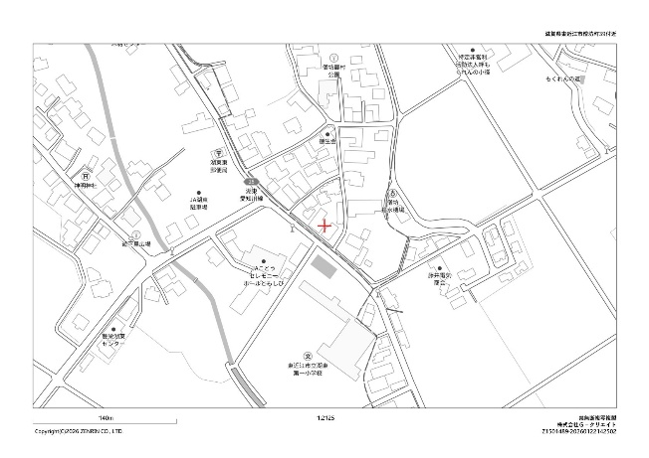 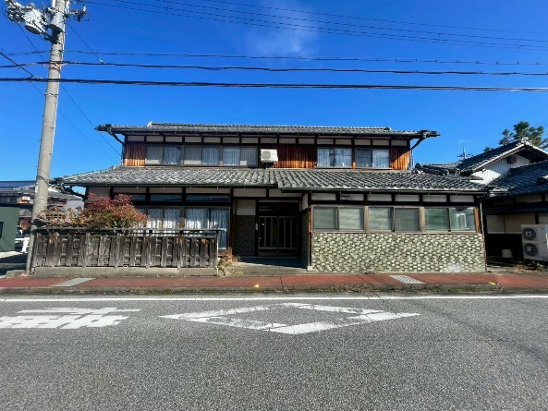 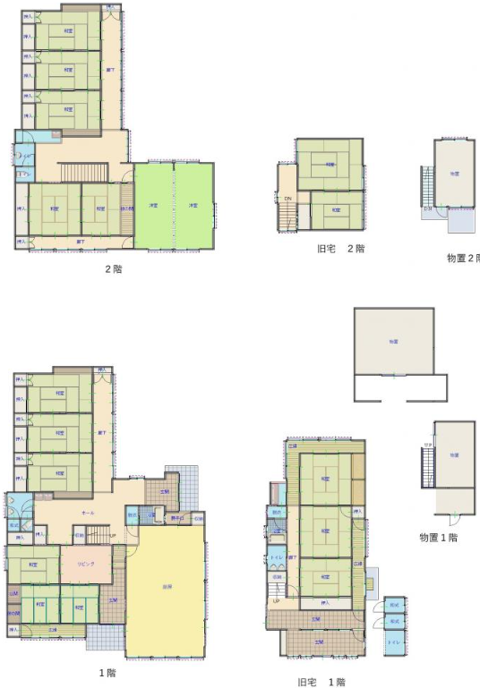 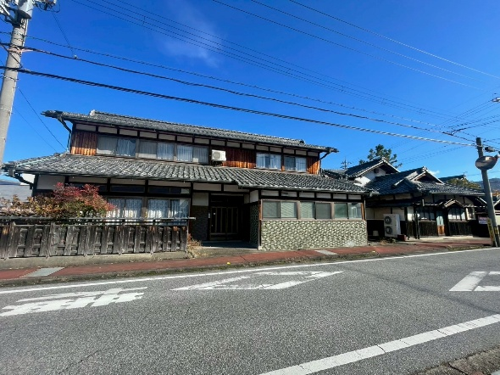 ※現況と異なる場合は現況優先となります。
交通 |  | ちょこっとバス湖東線 僧坊下車徒歩1分
価格 |  | 1,050万円
構造 |  | 木造2階建て |  | 駐車場 |  | 4台
土地面積 |  | 839.66㎡（約坪） |  | 延床面積 |  | 424.13㎡（坪）
土地権利 |  | 所有権 |  | 築年月
地目 |  | 宅地 | 建築確認
接道 |  | 南西側 公道７ｍ 南東３ｍ
都市計画 |  | 非線引き区域 |  | 用途地域
建ぺい率 |  | 70% |  | 容積率 |  | 200%
電気 |  | 有 |  | ガス |  | 個別プロパンガス
上水道 |  | 有 |  | 下水道 |  | 有
現況 |  |  |  | 引渡 |  | 相談
取引形態
備考 |  ※空家バンク登録物件 B００５６９－０００１３６

株式会社G-クリエイト
フリーダイヤル.0120-22-3836
TEL.0749-20-3836 / FAX.0749-45-1667
営業時間 8:30～17:30 定休日：水曜日・日曜日
▶https://gcreate-kmg.com/
 |  |  |  |  |  |  |  | 宅建業者様各位
 |  |  |  |  |  |  |  | 報酬形態 | 紙面広告 |  | ネット広告
〒527-0113 滋賀県東近江市池庄町1554-5
滋賀県知事（3）第3329号 （社）滋賀県宅地建物取引業協会

